Sheet1
 | Total Geral | Total de Até 14 anos | Até 14 anos |  |  | Total de 15 a 17 anos | 15 a 17 anos |  |  | Total de 18 a 19 anos | 18 a 19 anos |  |  | Total de 20 a 24 anos | 20 a 24 anos |  |  |  | Total de 25 a 29 anos | 25 a 29 anos |  |  |  | Total de 30 a 34 anos | 30 a 34 anos |  |  |  | Total de 35 a 39 anos | 35 a 39 anos |  |  |  | Total de 40 anos ou mais | 40 anos ou mais
Localidade da Escola |  |  | Estadual | Municipal | Privada |  | Estadual | Municipal | Privada |  | Estadual | Municipal | Privada |  | Federal | Estadual | Municipal | Privada |  | Federal | Estadual | Municipal | Privada |  | Federal | Estadual | Municipal | Privada |  | Federal | Estadual | Municipal | Privada |  | Federal | Estadual | Municipal | Privada
Salvador | 92,416 | 1,011 | 621 | 359 | 31 | 14,705 | 11,174 | 3,393 | 138 | 15,719 | 13,876 | 1,659 | 184 | 15,739 | 9 | 13,839 | 1,531 | 360 | 8,331 | 7 | 6,570 | 1,458 | 296 | 7,850 | 9 | 5,431 | 2,054 | 356 | 7,058 | 8 | 4,420 | 2,331 | 299 | 22,003 | 10 | 11,160 | 9,983 | 850

Faixa Etária |  | Dependência Administrativa

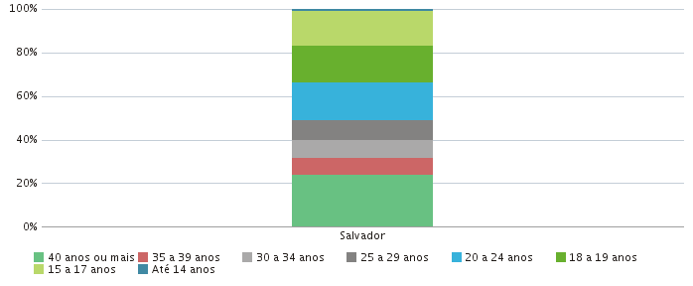 |  |  |  |  |  |  |  |  |  | 